様式E_表紙
記入要領
黄色のセルは「ホスティングサービス提供者」の記入必須項目です。
 |  |  |  |  |  |  | LGWAN外部電子契約サービス登録／変更／解除申込書【様式E】
［様式E］

LGWAN外部電子契約サービス |  |  |  | 登録 |  | 申込書

登録、変更又は解除を選択してください。
注）登録：LGWAN外部電子契約サービスの新規申込
変更：登録申込書記載事項の変更
解除：LGWAN外部電子契約サービスの解除

 |  |  |  |  | 申請日

申請日を記入してください。
地方公共団体情報システム機構
総合行政ネットワーク全国センター長 様

ホスティングサービス提供者の情報を記入してください。
 |  |  |  | 組織名
 |  |  |  | 職名
 |  |  |  | 代表者氏名

総合行政ネットワークASP基本要綱及び総合行政ネットワークASP接続約款に基づき、
LGWAN外部電子契約サービスの |  |  | 登録 | 申込みを行います。
また、下記の本申込みに係る他の様式の内容に関して、相違ないことを認めます。

記

提出様式一覧
様式番号 | 様 式 名 |  |  |  |  |  | 変更有無
様式E | 変更／解除理由 |  |  |  |  |  | □
様式E-H | LGWAN外部電子契約サービスと接続するホスティングサービスの要件確認 |  |  |  |  |  | □
変更申込時には、変更する様式の変更有無欄に■印を選択してください。
様式E-D | LGWAN外部電子契約サービスの基本情報及び要件確認 |  |  |  |  |  | □

変更/解除理由
※ この項目は、変更／解除申込みの場合のみ記入してください。
項 目 |  | 記 入 箇 所
変更／解除申込時には、変更／解除の理由を記入してください。
変更/解除理由

記入された個人情報は、「総合行政ネットワークASP接続/登録申込書等に記載された個人情報の取扱いについて」のとおりに取り扱います。 （ｲﾝﾀｰﾈｯﾄ側 https://lgwan-asp.j-lis.go.jp/personalinfo） （LGWAN側 https://www-asp.lgwan.jp/personalinfo） 送付する際は、上記をお読みになり同意した上で送付してください。 ■本件に関する責任者 ：地方公共団体情報システム機構LGWAN全国センター 個人情報保護管理責任者 ■本件に関する問合せ先 ：地方公共団体情報システム機構LGWAN全国センター LGWAN-ASP担当

様式E-H_HO要件確認
＜記入要領＞
黄色のセルは「ホスティングサービス提供者」の記入必須項目です。
 |  |  | LGWAN外部電子契約サービス登録／変更／解除申込書【様式E-H】
[様式E-H]

LGWAN外部電子契約サービスと接続するホスティングサービスの要件確認

申請日を記入してください。
記入日
ホスティングサービスASPコード
ホスティングサービス名
ホスティングサービスの情報を記入してください。
ホスティングサービス提供者名

ホスティングサービス提供者の記入責任者の情報を記入してください。
総合行政ネットワークASP基本要綱（以下「ASP基本要綱」という。）第9条第1項第6号に規定するLGWAN外部電子契約サービス（以下「LGWAN外部電子契約サービス」という。）と、LGWAN-ASPホスティングサービスを接続するための要件は、下記のとおりである。 申し込むLGWAN外部電子契約サービスについて、下記の要件を確認し、その要件を満たしていればチェック欄に○印を記入すること。またその具体的な内容を各欄に記入すること。 なお、LGWAN外部電子契約サービスの申込に当たっては、全ての要件を備えるものとする。
記入責任者役職
記入責任者氏名

各要件を満たしていれば、チェック欄に○印を選択してください。
具体的な○○欄には具体的な対策等を記入してください。
LGWAN-ASPとLGWAN外部電子契約サービスとを接続する場合の通信要件
No | 区分 | 要件 | チェック欄
1 | 閉域性 | LGWAN-ASPとLGWAN外部電子契約サービス間は、専用回線、IP-VPN、広域イーサネット等の閉域回線で接続している。（インターネットVPNの利用は不可。）
 |  | 回線名
2 | 暗号化 | LGWAN-ASPとLGWAN外部電子契約サービス間の通信を暗号化している。
 |  | 具体的な方式
3 | 通信経路の特定 | LGWAN-ASPとLGWAN外部電子契約サービス間の通信においては、通信元と通信先のIPアドレス及び通信プロトコルを限定している。
 |  | 具体的な方式

LGWAN-ASPとLGWAN外部電子契約サービスとを接続する場合の技術要件
No | 区分 | 要件 | チェック欄
1 | IPリーチャビリティの遮断 | LGWAN外部電子契約サービスとの接続に当たっては、ASP登録及び接続資格審査要領第20条の規定するところによるLGWANへのIPリーチャビリティがないことを保証している。
2 | 通信先の限定 | LGWAN-ASPとLGWAN外部電子契約サービスとの通信について、必要な通信先、プロトコル以外の通信ができないように対策を講じている。
 |  | 具体的な対策
 |  | 通信先、 通信プロトコル
3 | OS環境の要塞化 | LGWAN外部電子契約サービスと接続するためのネットワーク機器、端末、サーバ等のOS環境において、意図しない通信やアプリケーションが実行可能な設定となっている状態や、脆弱性を抱えた状態を放置しないよう対策を講じている。
 |  | 具体的な対策
4 | ログの管理 | LGWAN外部電子契約サービスと接続するためのネットワーク機器、端末、サーバ等において、当該接続に係る通信ログを取得し保全している。

ホスティングサービス提供者の責務
No | 区分 | 要件 | チェック欄
1 | LGWAN-ASPサービス等の分担 | LGWAN外部電子契約サービスに関わる事業者のセキュリティ対策、運用管理、緊急時対応体制の整備及び運用責任者の設置等は、ホスティングサービス提供者が統括して行う。
2 | ホスティングサービス提供者の責務 | ホスティングサービス提供者は、LGWAN外部電子契約サービスの安全性の確認及びLGWAN-ASPとの接続の管理について責任を負う。 「様式E-D_外部サービス情報（電子契約）」のLGWAN外部電子契約サービス提供者の提出する証跡資料を確認し、チェック欄に○印を記入すること。

構成イメージ図
LGWAN-ASPからLGWAN外部電子契約サービスまでの接続構成を下記の枠内に分かりやすく簡易的な図に示すこと。

記載例
LGWAN-ASPの外部ネットワーク公開セグメントより外側の接続構成を示してください。

DirectConnect
AWS
LGWAN-ASP
LGWAN外部電子契約サービス
CSPを記載すること
回線を記載すること
FW
外部ネットワーク公開サーバ

様式E-D_LGWAN外部電子契約サービス情報
＜記入要領＞
緑色のセルは「LGWAN外部電子契約サービス提供者」の記入必須項目です。
黄色のセルは「ホスティングサービス提供者」の記入必須項目です。
 |  |  |  | LGWAN外部電子契約サービス登録／変更／解除申込書【様式E-D】
[様式E-D]

LGWAN外部電子契約サービスの基本情報及び要件確認

総合行政ネットワークASP基本要綱（以下「ASP基本要綱」という。）第9条第1項第6号に規定するLGWAN外部電子契約サービス（以下「LGWAN外部電子契約サービス」という。）を提供するために必要な情報を申込むこと。

LGWAN外部電子契約サービスの基本情報

LGWAN外部電子契約サービスの情報を記入してください。
詳細は、様式E-Dの記入要領を参照してください。
No | 項目 |  | 記入箇所 | 変更有無
1 | LGWAN外部電子契約サービスコード
2 | LGWAN外部電子契約サービス名 |  |  | □
3 | 提供組織情報 | 参加資格コード |  | □
 |  | 組織名 |  | □
 |  | 代表者職名 |  | □
 |  | 代表者氏名 |  | □
 |  | 郵便番号 |  | □
 |  | 住所 |  | □
4 | サービス基本情報 | クラウドサービス(CSP) |  | □
 |  | リージョン |  | □
 |  | データの保存場所 |  | □
 |  | LGWAN-ASPとの接続回線 |  | □
 |  | インターネットとの接続有無 |  | □
 |  | 電子署名ファイル以外 のファイルの持ち込み |  | □
5 | 通信データ情報 | 処理方式 | <<プルダウンメニューから選択してください>> | □
 |  | サービスを利用する時間帯 | <<プルダウンメニューから選択してください>> | □
 |  | 利用時間（○○時～○○時） |  | □
 |  | ピーク時間帯 |  | □
6 | 利用者情報 | 利用が想定される部局・課 |  | □
 |  | 利用自治体想定数 |  | □
 |  | 利用者想定数 |  | □
 |  | アカウント発行単位 |  | □
7 | サービス開始後問合せ先 | 郵便番号 |  | □
 |  | 住所 |  | □
 |  | 組織名 |  | □
 |  | 部署名 |  | □
 |  | 職名 |  | □
 |  | フリガナ |  | □
 |  | 氏名 |  | □
 |  | E-mail |  | □
 |  | 電話番号 |  | □
8 | サービスリストへの掲載情報 | 掲載可否 | <<プルダウンメニューから選択してください>> | □
 |  | サービス名称 |  | □
 |  | 提供者名 |  | □
 |  | 問合せ先 |  | □
 |  | 提供地域 | <<プルダウンメニューから選択してください>> | □
 |  | 提供都道府県 |  | □
 |  | 利用団体の推奨回線帯域 |  | □
 |  | 制限等 |  | □
 |  | サービス概要 |  | □
 |  | 行政事務分野 | <<プルダウンメニューから選択してください>> | □
 |  | システム分野 | 電子契約サービス | □
 |  | 利用者の募集 | <<プルダウンメニューから選択してください>> | □
 |  | 他ASPとの連携 | <<プルダウンメニューから選択してください>> | □
 |  | サービスURL（In） |  | □
 |  | サービスURL（LG） |  | □
 |  | 備考 |  | □
9 | 備考 |  |  | □

LGWAN外部電子契約サービスの要件確認
LGWAN外部電子契約サービスの要件は、下記のとおりである。 申し込むLGWAN外部電子契約サービスについて、下記の要件を確認し、その要件を満たしていればチェック欄に○印を記入し、要件を満たしていることを説明する資料及び証跡名を証跡資料欄に記入すること。 なお、LGWAN外部電子契約サービスの申込に当たっては、全ての要件を備えるものとする。
記入責任者役職
外部電子契約サービス提供者の記入責任者の情報を記入してください。
記入責任者氏名
LGWAN外部電子契約サービス提供者としてのセキュリティ要件

各要件を満たしていれば、チェック欄に○印を選択してください。
資料欄には、要件を満たしていることを説明する資料及び証跡名を記入してください。
黄色のセルは、ホスティングサービス提供者が証跡資料を確認し、チェック欄に○印を選択してください。
No | 区分 | 要件 |  | チェック欄
1 | 個人情報等保護に関する法令及びガイドラインの遵守 | 個人情報を取り扱う場合、個人情報保護法や個人情報保護条例等、個人情報保護に関する法令及びガイドラインを遵守している。
2 |  | ISO/IEC 27018を取得しているか、個人情報の保護対策（認証、Pマーク取得、外部監査、PIA、マネジメントシステム等）を公開している。
 |  | 証跡資料
 |  | ホスティングサービス提供者が証跡資料を確認している。
3 | セキュリティ監査の受入れ | サービス提供事業者へ求めるセキュリティ要件の実施状況について、LGWAN運営主体又は外部の監査法人による監査を受け入れることに同意する。
LGWAN外部電子契約サービスのサプライチェーン管理

No | 区分 | 要件 |  | チェック欄
1 | LGWAN外部電子契約サービスのサプライチェーン管理 | 「クラウドサービス提供における情報セキュリティ対策ガイドライン（総務省）」に従ってサプライチェーンを管理している。
2 | 利用者への情報提供 | クラウドサービス事業者が提供するサービスを利用してLGWAN外部電子契約サービスを提供する場合は、事業者間で契約やSLAを締結し、その内容を文書化して利用者に提示している。
3 | 委託先事業者の管理 | 業務を委託する場合は、委託先事業者もLGWAN外部電子契約サービス提供者と同等のセキュリティ要件を満たしている。
4 | セキュリティ監査の受入れ | 業務を委託する場合は、委託先事業者もログ記録等により、LGWAN運営主体又は外部の監査法人による監査を受け入れることに同意する。
LGWAN外部電子契約サービスのセキュリティ要件

No | 区分 | 要件 |  | チェック欄
1 | セキュリティ規格の取得 | LGWAN外部電子契約サービスは、クラウドサービスにおける情報セキュリティ規格であるISO/IEC 27017又はISMAPを取得している。
 |  | 説明・証跡資料
 |  | ホスティングサービス提供者が証跡資料を確認している。
2 | 国内法の適用 | LGWAN外部電子契約サービスの提供基盤には、日本の法令の範囲内で運用できるデータセンター設備を利用している。
 |  | 説明・証跡資料
 |  | ホスティングサービス提供者が証跡資料を確認している。
3 | 情報資産の区別 | LGWAN外部電子契約サービス利用者の情報資産と、他者の情報資産とを区別している。
 |  | 説明・証跡資料
 |  | ホスティングサービス提供者が証跡資料を確認している。
4 | 情報資産の保存領域の暗号化 | LGWAN外部電子契約サービス利用者の情報資産の保存領域を暗号化している。
 |  | 説明・証跡資料
 |  | ホスティングサービス提供者が証跡資料を確認している。
5 | 情報資産へのアクセス制御 | LGWAN外部電子契約サービス利用者が、LGWAN外部電子契約サービス上の自身の情報資産へアクセスする際には、ユーザ認証等による適切なアクセス制御が行われるよう対策を講じている。
 |  | 説明・証跡資料
 |  | ホスティングサービス提供者が証跡資料を確認している。
6 | インターネット接続の制御 | インターネット向けサービス提供の有無
 |  | LGWAN外部電子契約サービスがインターネット向けのサービスを提供している場合は、インターネットからサービスへのアクセスについて、ログイン認証等の適切なアクセス制限を行っている。
 |  | 説明・証跡資料
 |  | ホスティングサービス提供者が証跡資料を確認している。
7 | インターネット回線を介した攻撃に対する防御 | インターネットとの接続がある場合は、インターネット回線を介した攻撃に対する防御策として、FW等での適切な通信制御及びWAF、IDS/IPS等でのインターネットからの攻撃対策を行っている。
 |  | 説明・証跡資料
 |  | ホスティングサービス提供者が証跡資料を確認している。
8 | マルウェア対策 | マルウェア対策等の不正プログラム対策を実施している。 (振る舞い検知、シグネチャーマッチング方式等)
 |  | 説明・証跡資料
 |  | ホスティングサービス提供者が証跡資料を確認している。
9 | 成りすましの防止 | LGWAN及びLGWAN-ASPからアクセスするWebサイトは、信頼された機関により発行されたサーバ証明書を用いたHTTPS通信とし、Webサイトの成りすまし防止対策を実施している。
 |  | 説明・証跡資料
 |  | ホスティングサービス提供者が証跡資料を確認している。
LGWAN外部電子契約サービスからLGWANにファイルを受け渡す際の要件

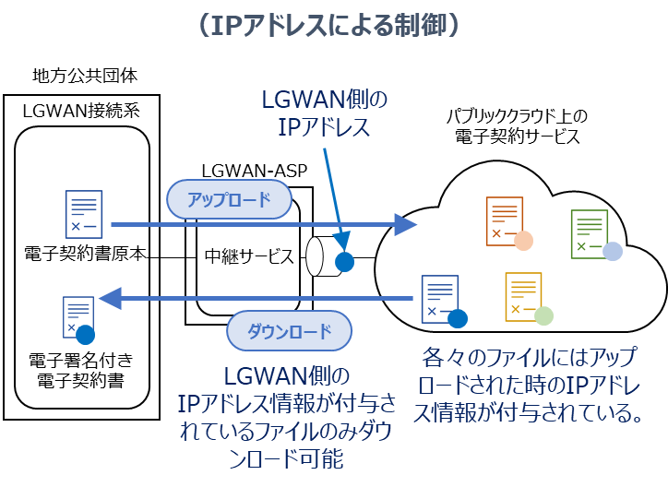
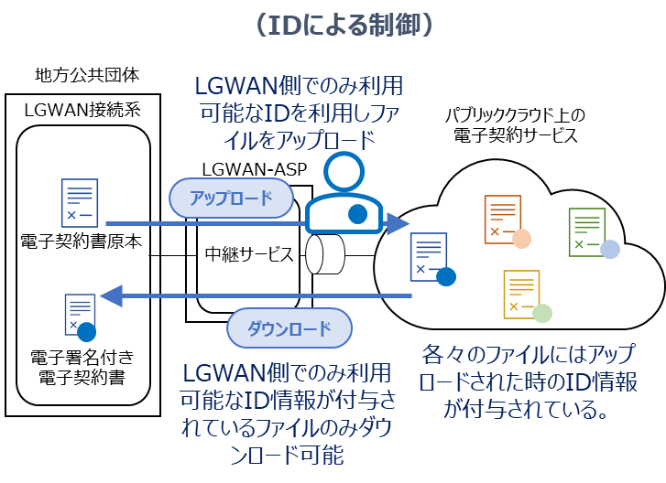
参考：想定される対策例
No | 区分 | 要件 |  | チェック欄
1 | ファイルのアップロード、ダウンロードの制御 | LGWAN外部電子契約サービスが電子署名を付与したファイルを、テキスト化、画像化等を行うことなくLGWANへ受け渡す場合には、電子署名を付与する前の原本ファイルがLGWANからアップロードされたものであることを識別できる。
 |  | 説明・証跡資料
 |  | ホスティングサービス提供者が証跡資料を確認している。
2 |  | 識別結果に応じて電子ファイルのアップロード及びダウンロードを制御できる。
 |  | 説明・証跡資料
 |  | ホスティングサービス提供者が証跡資料を確認している。
LGWAN外部電子契約サービス提供者の責務

No | 区分 | 要件 |  | チェック欄
1 | 利用契約の締結 | 地方公共団体又は機構承認団体との間で、LGWAN外部電子契約サービス提供者がサービスの提供の責任及び運用に係る管理責任を有する旨を定める契約を締結している。
2 | 運用の整備 | LGWAN外部電子契約サービス提供者は、利用約款及び利用手引書を作成し、契約の相手方である地方公共団体又は機構承認団体に交付する。
3 | 危機管理体制の整備 | LGWAN外部電子契約サービス提供者は、サービス利用者に対してサービス提供における危機管理体制の整備を適切に行っている。
4 | 秘密保持義務 | LGWAN外部電子契約サービス提供者は、利用者に関して知り得た秘密の保持義務を徹底し、外部へ漏えいしないことを遵守している。
5 | 知的所有権に関する法令の遵守 | LGWAN外部電子契約サービス提供者は、著作権法、特許法等知的所有権に関する法令に違反していないことを遵守している。
6 | 合意管轄裁判所の規定 | 地方公共団体又は機構承認団体との間の契約において、合意管轄裁判所には日本国内の裁判所を規定している。
7 | 改善措置 | LGWAN外部電子契約サービスの提供において、運営主体から改善の措置を求められた場合には、速やかに改善措置を講じることを約束する。

